S6Edge64
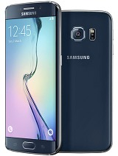
Samsung Galaxy S6 edge 64 GB
Su hermoso diseño curvo lo convierte en el S6 más deseable
La pantalla envolvente del Samsung Galaxy S6 Edge transforma un teléfono atractivo en el mejor diseño en la historia de Samsung.
Memoria | 64 GB
Pantalla | 5.1 inches
Resolución | 1440 x 2560 pixels
Cámara | 16 MP, 2988 x 5312 pixels,
OS | Android OS, v5.0.2 (Lollipop), upgradable to v5.1.1 (Lollipop)
Chipset | Exynos 7420
CPU | Quad-core 1.5 GHz Cortex-A53 & Quad-core 2.1 GHz Cortex-A57
GPU | Mali-T760MP8
Colores | Negro Zafiro
Precio | $750.00
 | 5,228.00 Bs.

 |  | Vuelve al Indice

HTCM9
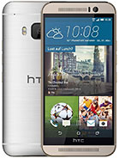
SHTC uno M9
También conocido como HTC M9, HTC Uno Hima
Diseño premium por dentro y por fuera: software de localización inteligente para ofrecerte toda la información basada en el lugar en donde estés en cada momento. Diseño sin rival con bordes metálicos en dos tonos…
Memoria | 32 GB, 3 GB de RAM - microSD, hasta 128 GB
Pantalla | 5.0 pulgadas
Resolución | 1080 x 1920 píxeles
Cámara | 20 MP, 5376 x 3752 pixels
OS | Android OS, v5.0 (Lollipop), ampliable a v5.1 (Lollipop)
Chipset | Qualcomm MSM8994 Snapdragon 810
CPU | Quad-core 1.5 GHz Cortex-A53 y Quad-core de 2 GHz Cortex-A57
GPU | Adreno 430
Colores | Plata
Precio | $558.00
 | 3,889.00 Bs.

 |  | Vuelve al Indice

Z3
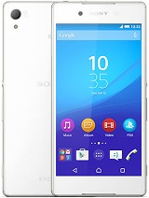
Sony Xperia Z3 +
También conocido como Sony Xperia Z3 Plus
Descubra una nueva faceta de slim El Xperia Z3 + es más delgado que nunca, a tan sólo 6,9 mm, y muy ligero en la mano. De hecho, si no fuera tan agradable a la vista, casi se podía olvidar de que estuviera sosteniendo ella.
Memoria | 32 GB, 3 GB de RAM - microSD, hasta 128 GB
Pantalla | 5.2 pulgadas
Resolución | 1080 x 1920 píxeles
Cámara | 20,7 MP, 5248 х 3936 pixels
OS | Android OS, v5.0 (Lollipop)
Chipset | Qualcomm MSM8994 Snapdragon 810
CPU | Quad-core 1.5 GHz Cortex-A53 y Quad-core de 2 GHz Cortex-A57
GPU | Adreno 430
Colores | Blanco, negro, cobre, verde agua
Precio | $527.00
 | 3,673.00 Bs.

 |  | Vuelve al Indice

Iphone6+
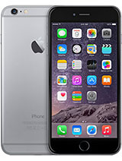
Apple iPhone 6 Plus 64 GB
5,5 pulgadas - iPhone 6 Plus
El iPhone 6 no solo es más grande, también es mejor. De mayor tamaño, pero a la vez ultrafino. Más potente, pero de una eficiencia extraordinaria. Su superficie de metal pulido se integra a la perfección con la nueva pantalla Retina HD como nunca se había visto.
Memoria | 64 GB, 1 GB de RAM DDR3
Pantalla | 5.5 pulgadas
Resolución | 1080 x 1920 píxeles
Cámara | 8 MP, 3264 x 2448 pixels
OS | iOS 8, actualizable a iOS 8.4
Chipset | Apple A8
CPU | De doble núcleo 1.4 GHz Ciclón (basado v8-ARM)
GPU | PowerVR GX6450 (gráficos de cuatro núcleos)
Colores | Espacio Gris, Plata, Oro
Precio | $865.00
 | 6,029.00 Bs.

 |  | Vuelve al Indice

Note4
 |  | Vuelve al Indice
Samsung Galaxy Note 4
Galaxy Note 4 ya está aquí. Inseparable por concepto y por funcionalidades de su S Pen
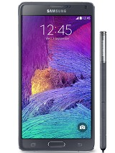
Llega con una pantalla Super AMOLED de 5.7” con resolución WQHD de 2560x1440. Además su S Pen ofrece una sensibilidad en la escritura cada vez más delicada y real, y cuenta con una cámara llena de soluciones para las fotografías en grupo.
Memoria | microSD, up to 128 GB Internal 32 GB, 3 GB RAM
Pantalla | 5.7 inches Super AMOLED capacitive touchscreen, 16M colors
Network | Technology: 2G bands, 3G bands, 4G bands
Resolución | 1440 x 2560 pixels
Cámara | 16 MP, 5312 x 2988 pixels
OS | Android OS, v4.4.4 (KitKat), upgradable to v5.0.1 (Lollipop)
Chipset | Qualcomm Snapdragon 805 (SM-N910S) Exynos 5433 (SM-N910C)
CPU | Quad-core 2.7 GHz Krait 450 (SM-N910S) Quad-core 1.3 GHz Cortex-A53 & Quad-core 1.9 GHz Cortex-A57 (SM-N910C)
GPU | Adreno 420 (SM-N910S) Mali-T760 (SM-N910C)
Colores | Frosted white, Charcoal black, Bronze Gold, Blossom Pink
Precio | $610.00
 | 4,252.00 Bs.

 |  | Vuelve al Indice

Note5
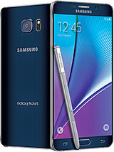
Samsung Galaxy Note 5 |  | Vuelve al Indice
El Samsung Galaxy Note 5 mejora sus especificaciones y varias características.
El Samsung Galaxy Note 5 integra un marco metálico que la empresa asegura es más resistente y liviano que el marco metálico del Galaxy S6 o Galaxy S6 Edge, al igual que el Galaxy Note 4
Memoria | 64 GB, 4 GB RAM
Pantalla | 5.7 inches Super AMOLED capacitive touchscreen, 16M colors
Network | Technology: 2G bands, 3G bands, 4G bands
Resolución | 1440 x 2560 pixels
Cámara | 16 MP, 5312 x 2988 pixels
OS | Android OS, v5.1.1 (Lollipop)
Chipset | Exynos 7420
CPU | Quad-core 1.5 GHz Cortex-A53 & Quad-core 2.1 GHz Cortex-A57
GPU | Mali-T760MP8
Colores | Black Sapphire, Gold Platinum, Silver Titan, White Pearl
Precio | $800.00
 | 5,576.00 Bs.

 |  | Vuelve al Indice

2520
 |  | Vuelve al Indice

CREA-020-0037 | TABLETA 10.1" NOKIA LUMIA 2520 (LUMIA-2520B) 4G LTE | $275.00 | Web
LUMIA-2520B | 10.1 '' Display 6,7 MP cámara principal GB 32 de la memoria de masa LTE 4G Red Cámara frontal: HD 1.2 angular MP Tipo de procesador: Quad-core 2.2 GHz Tiempo máximo de espera: 30 dias | 1,914.00 Bs.
Procesador | Quad-core 2.2 GHz Qualcomm® Snapdragon ™ 800 Número de conductores: núcleo Quad Frecuencia de reloj: 2200 MHz
Sistema Operativo | Windows RT 8.1 Upgrade a Windows 10 | Stock
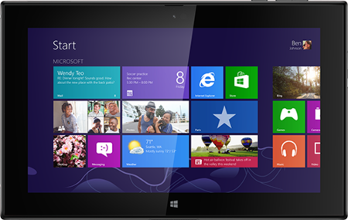
Memoria | Memoria masiva 1 : 32 GB RAM: 2 GB
Conectividad Celular | Conectividad celular 4 GLTE - Tipo de tarjeta SIM: Micro SIM Conectores AV: HDMI-D (micro), 3,5 mm conector de audio Conectores de carga: conector de carga patentada Conectores del sistema: Micro-USB-AB USB: USB 3.0 Bluetooth: Bluetooth 4.0 NFC: El emparejamiento, Compartir Wi-Fi: WLAN IEEE 802.11 a / b / g / n Wi-Fi: Hasta 8 dispositivos habilitados para Wi-Fi
Pantalla y Gráficos | Tamaño de la pantalla: 10.1 '' Resolución de la pantalla: Full HD (1920 x 1080) Mostrar colores: TrueColor (24-bit / 16M) Tecnología de visualización: ClearBlack, IPS LCD Densidad de píxeles: 218 ppi Características Pantalla: sensor de orientación, frecuencia de actualización de 60 Hz, Corning® Gorilla® Glass 2, legibilidad mejorada aire libre, ángulo de visión amplio Tecnología de pantalla táctil: capacitiva multipunto-touch
Garantía | 12 Meses

 |  | Vuelve al Indice

Tableta7
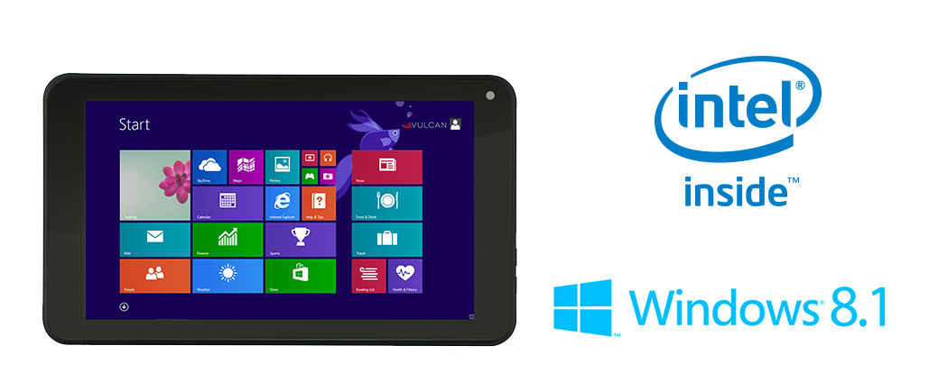
 |  | Vuelve al Indice

CREA-020-0036 | Tableta 7" Vulcan Journey | $130.00 | Clic Aquí
VTA0703 | • Intel® Atom™ Z3735G Quad Core CPU 1.33GHz (Turbo Boost hasta 1.83GHz) Sistema Operativo Windows 8.1 Un año de Suscripción Gratis a Office 365 Multitáctil Capacitivo en Panil Táctl Doble Camera Frontal y Trasero | 904.80 Bs.
Procesador | • Intel® Atom™ Z3735G Quad Core CPU 1.33GHz (Turbo Boost hasta 1.83GHz)
Sistema Operativo | Windows 8.1 | Stock
Memoria | 8 GB de RAM DDR3L-RS 1333
Almacenamiento | 256 GB
Pantalla y Gráficos | Pantalla • Pantalla HD 7” LCD • Resolución de 1280x800 • Capacitivo con Multi-Touch
Garantía | 12 Meses
 |  | Vuelve al Indice

